Zwycięzcy w wyścigach
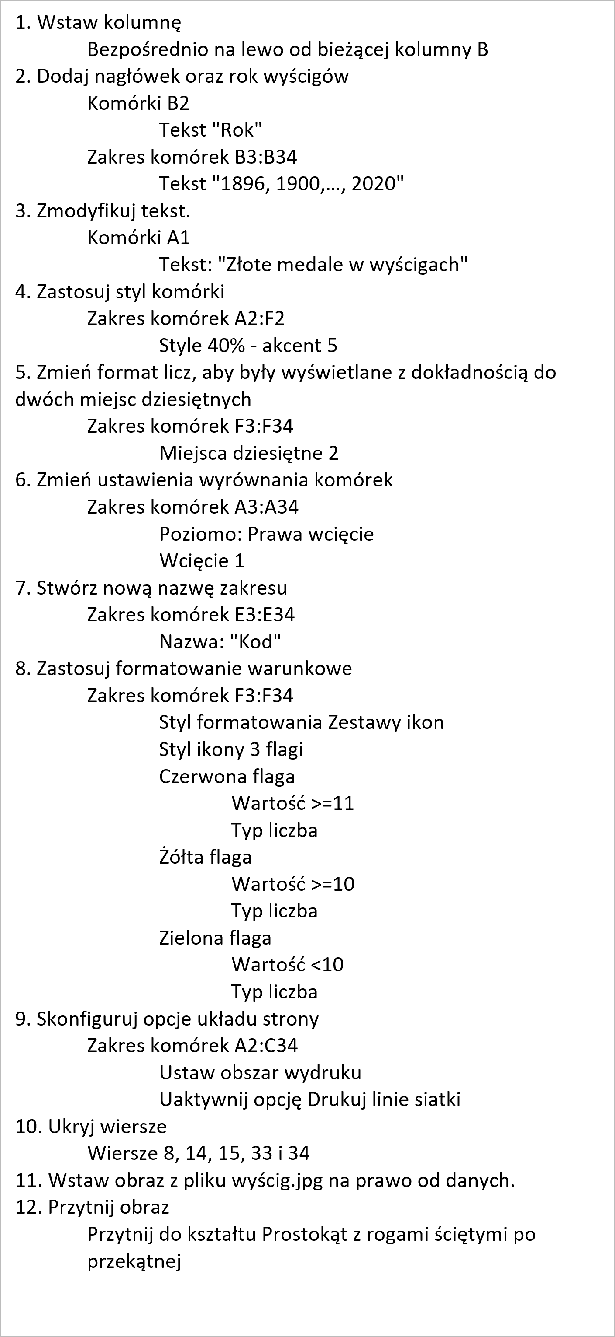
Zwyciężcy w wyścigach rowerowych - indywidulanie
Numer | Miasto | Zawodnik | Kraj | Czas
I | Ateny | Joanna Bartosiewicz | USA | 12
II | Paryż | Agnieszka Bartoszewska | USA | 11
III | Louis | Marcin Bednarski | USA | 11
IV | Londyn | Radosław Berliński | RSA | 10.8
V | Sztokholm | Piotr Białkowski | USA | 10.8
VI | Berlin
VII | Antwerpia | Tomasz Bieguszewski | USA | 10.6
VIII | Paryż | Bartosz Bladowski | GBR | 10.6
IX | Amsterdam | Kamil Bliszczak | CAN | 10.8
X | Los Angeles | Wioletta Bloch | USA | 10.38
XI | Berlin | Beata Błaszczak | USA | 10.3
XII | Tokio | Agata Błaszczyk
XIII | Londyn | Sławomir Błazik
XIV | Londyn | Marta Bolesta | USA | 10.3
XV | Helsinki | Monika Bondel | USA | 10.79
XVI | Katowice | Małgorzata Borowska | USA | 10.5
XVII | Londyn | Agnieszka Boryczka | USA | 10.2
XVIII | Warszawa | Katarzyna Brojek | GBR | 10
XIX | Praga | Monika Brzezińska | CAN | 9.95
XX | Beratysława | Ewelina Buczek | USA | 10.14
XXI | Katowiece | Jacek Budner | CAN | 10.06
XXII | Seul | Marta Bugajska | CAN | 10.25
XXIII | Los Angeles | Adam Burno | USA | 9.99
XXIV | Seul | Katarzyna Chaber | USA | 9.92
XXV | Barcelona | Marcin Chądzyński | GBR | 9.96
XXVI | Atlanta | Agnieszka Chojecka | CAN | 9.84
XXVII | Sydney | Arkadiusz Ciechomski | USA | 9.87
XXVIII | Ateny | Robert Cieślak | USA | 9.85
XXIX | Pekin | Ewa Cuber | JAM | 9.69
XXX | Londyn | Paweł Cywiński | JAM | 9.63
XXXI | Rio de Janerio
XXXII | Tokio

1. Wstaw kolumnę
Bezpośrednio na lewo od bieżącej kolumny B
2. Dodaj nagłówek oraz rok wyścigów
Komórki B2
Tekst "Rok"
Zakres komórek B3:B34
Tekst "1896, 1900,…, 2020"
3. Zmodyfikuj tekst.
Komórki A1
Tekst: "Złote medale w wyścigach"
4. Zastosuj styl komórki
Zakres komórek A2:F2
Style 40% - akcent 5
5. Zmień format licz, aby były wyświetlane z dokładnością do dwóch miejsc dziesiętnych
Zakres komórek F3:F34
Miejsca dziesiętne 2
6. Zmień ustawienia wyrównania komórek
Zakres komórek A3:A34
Poziomo: Prawa wcięcie
Wcięcie 1
7. Stwórz nową nazwę zakresu
Zakres komórek E3:E34
Nazwa: "Kod"
8. Zastosuj formatowanie warunkowe
Zakres komórek F3:F34
Styl formatowania Zestawy ikon
Styl ikony 3 flagi
Czerwona flaga
Wartość >=11
Typ liczba
Żółta flaga
Wartość >=10
Typ liczba
Zielona flaga
Wartość <10
Typ liczba
9. Skonfiguruj opcje układu strony
Zakres komórek A2:C34
Ustaw obszar wydruku
Uaktywnij opcję Drukuj linie siatki
10. Ukryj wiersze
Wiersze 8, 14, 15, 33 i 34
11. Wstaw obraz z pliku wyścig.jpg na prawo od danych.
12. Przytnij obraz
Przytnij do kształtu Prostokąt z rogami ściętymi po przekątnej

Medale w zawodach
Kod | Kraj | Złote medale |  | Czasy | Zawodnicy
USA | Stany zjednoczone |  | Średnia zawodów
RSA | Republika Południowej Afryki |  | Rekord zawodów
GBR | Wielka Brytania |  | Najgorszy czas dający złoty medal
CAN | Kanada |  | Średnia dla USA
JAM | Jamajka
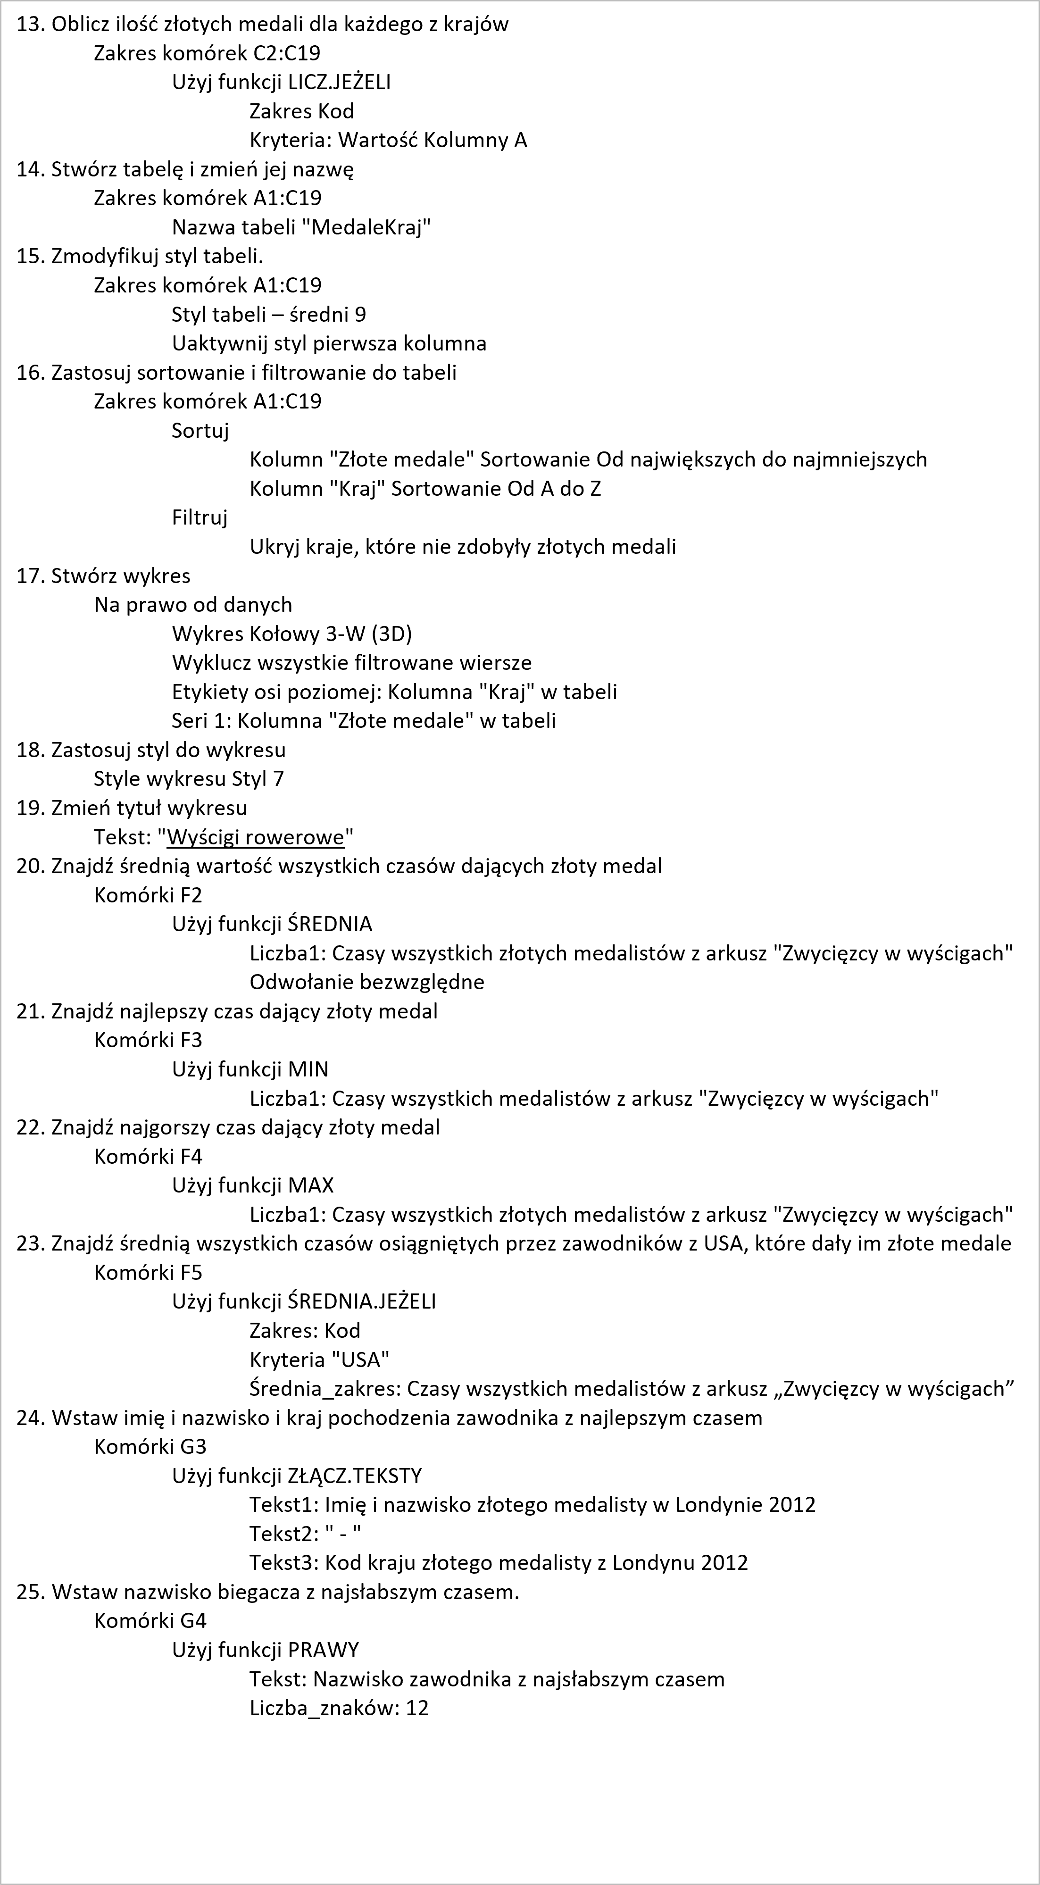
AUS | Australia
BAR | Barbados
BUL | Bułgaria
HUN | Węgry
HED | Niderlandy
NZL | Nowa Zelandia
PAN | Panama
URS | Rosja
NAM | Nambia
CUB | Kuba
GER | Niemcy
TRI | Trynidad
POR | Portugalia

13. Oblicz ilość złotych medali dla każdego z krajów
Zakres komórek C2:C19
Użyj funkcji LICZ.JEŻELI
Zakres Kod
Kryteria: Wartość Kolumny A
14. Stwórz tabelę i zmień jej nazwę
Zakres komórek A1:C19
Nazwa tabeli "MedaleKraj"
15. Zmodyfikuj styl tabeli.
Zakres komórek A1:C19
Styl tabeli – średni 9
Uaktywnij styl pierwsza kolumna
16. Zastosuj sortowanie i filtrowanie do tabeli
Zakres komórek A1:C19
Sortuj
Kolumn "Złote medale" Sortowanie Od największych do najmniejszych
Kolumn "Kraj" Sortowanie Od A do Z
Filtruj
Ukryj kraje, które nie zdobyły złotych medali
17. Stwórz wykres
Na prawo od danych
Wykres Kołowy 3-W (3D)
Wyklucz wszystkie filtrowane wiersze
Etykiety osi poziomej: Kolumna "Kraj" w tabeli
Seri 1: Kolumna "Złote medale" w tabeli
18. Zastosuj styl do wykresu
Style wykresu Styl 7
19. Zmień tytuł wykresu
Tekst: "Wyścigi rowerowe"
20. Znajdź średnią wartość wszystkich czasów dających złoty medal
Komórki F2
Użyj funkcji ŚREDNIA
Liczba1: Czasy wszystkich złotych medalistów z arkusz "Zwycięzcy w wyścigach"
Odwołanie bezwzględne
21. Znajdź najlepszy czas dający złoty medal
Komórki F3
Użyj funkcji MIN
Liczba1: Czasy wszystkich medalistów z arkusz "Zwycięzcy w wyścigach"
22. Znajdź najgorszy czas dający złoty medal
Komórki F4
Użyj funkcji MAX
Liczba1: Czasy wszystkich złotych medalistów z arkusz "Zwycięzcy w wyścigach"
23. Znajdź średnią wszystkich czasów osiągniętych przez zawodników z USA, które dały im złote medale
Komórki F5
Użyj funkcji ŚREDNIA.JEŻELI
Zakres: Kod
Kryteria "USA"
Średnia_zakres: Czasy wszystkich medalistów z arkusz „Zwycięzcy w wyścigach”
24. Wstaw imię i nazwisko i kraj pochodzenia zawodnika z najlepszym czasem
Komórki G3
Użyj funkcji ZŁĄCZ.TEKSTY
Tekst1: Imię i nazwisko złotego medalisty w Londynie 2012
Tekst2: " - "
Tekst3: Kod kraju złotego medalisty z Londynu 2012
25. Wstaw nazwisko biegacza z najsłabszym czasem.
Komórki G4
Użyj funkcji PRAWY
Tekst: Nazwisko zawodnika z najsłabszym czasem
Liczba_znaków: 12

Arkusz1
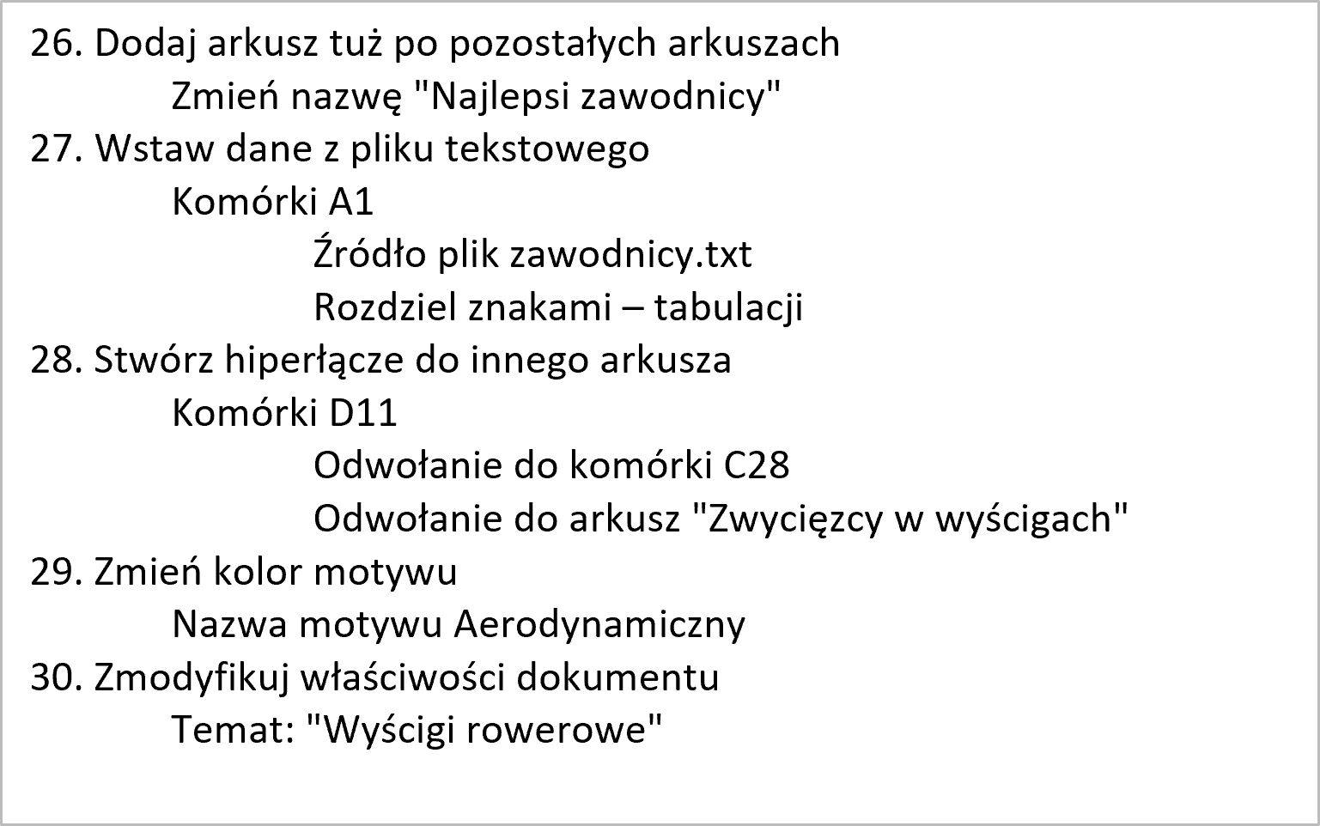

26. Dodaj arkusz tuż po pozostałych arkuszach
Zmień nazwę "Najlepsi zawodnicy"
27. Wstaw dane z pliku tekstowego
Komórki A1
Źródło plik zawodnicy.txt
Rozdziel znakami – tabulacji
28. Stwórz hiperłącze do innego arkusza
Komórki D11
Odwołanie do komórki C28
Odwołanie do arkusz "Zwycięzcy w wyścigach"
29. Zmień kolor motywu
Nazwa motywu Aerodynamiczny
30. Zmodyfikuj właściwości dokumentu
Temat: "Wyścigi rowerowe"

